Bang danh gia
Mã nhóm | GKF12 | (Xem ở trang làm nhóm trên ELIT, xem hình bên phải)
Thành viên | Họ tên | MSSV | SĐT | Ghi chú | Ký hiệu |  |  |  | Nơi lấy mã nhóm: Vào ELIT, vào trang làm nhóm của đồ án sẽ thấy mục mã nhóm
 | Nguyễn Hồng Phú | 523H0077 | 0937265618 |  | TV1
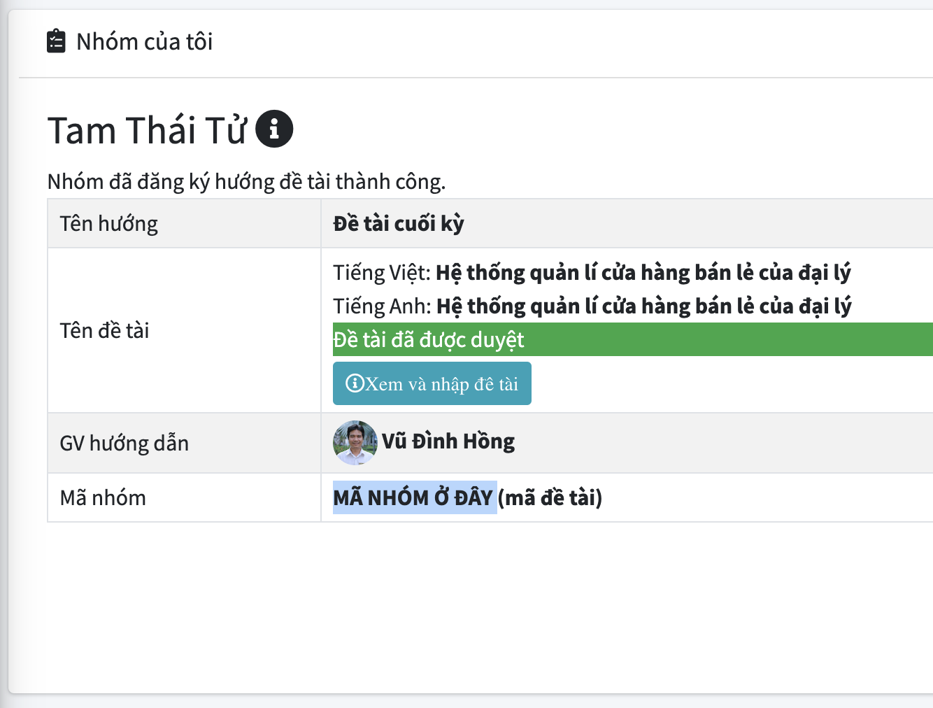
 | Nguyễn Trần Ngọc Quý | 523H0087 | 0909082005 |  | TV2
 | Nguyễn Thị Anh Thư | 523H0101 | 0865483394 |  | TV3
 |  |  |  |  | TV4

THANG ĐIỂM ĐÁNH GIÁ TIỂU LUẬN GIỮA KỲ MÔN FULL-STACK
Nhóm yêu cầu | Tiêu chí đánh giá chung (Mỗi tiêu chí tối đa 0.5đ) | Mức 1 (0đ) | Mức 2 (Tối đa 75% - 0.375đ) | Mức 3 (100% - 0.5đ) | TV1 | TV2 | TV3 | TV4
I. Hình thức & Cấu trúc (2.0đ) | 1. Slide: Bố cục, thẩm mỹ | Không nộp slide hoặc slide quá nhiều chữ, rối mắt. | Slide khá mạch lạc nhưng còn vài slide nhiều chữ, khó dùng giảng dạy. | Slide trực quan, rất ít chữ, bố cục chuyên nghiệp, đẹp mắt. | 0.5 | 0.5 | 0.5
 | 2. Slide: Kết luận & Tài liệu tham khảo | Thiếu hoàn toàn cả hai phần. | Có kết luận hoặc tài liệu tham khảo nhưng sơ sài, format không chuẩn. | Có đầy đủ kết luận súc tích và danh sách tài liệu tham khảo rõ ràng. | 0.5 | 0.5 | 0.5
 | 3. Báo cáo: Mục lục & Bố cục | Không có mục lục hoặc mục lục sai lệch hoàn toàn. | Có mục lục nhưng đánh số trang sai hoặc phân cấp mục chưa hợp lý. | Có mục lục tự động chuẩn xác, dễ theo dõi, phân cấp rõ ràng. | 0.5 | 0.5 | 0.5
 | 4. Báo cáo: Định dạng văn bản | Trình bày cẩu thả, lỗi font, không đồng nhất format. | Trình bày tương đối sạch sẽ nhưng còn vài lỗi format/chính tả nhỏ. | Format đồng nhất, chuyên nghiệp, không lỗi chính tả, văn phong chuẩn kỹ thuật. | 0.5 | 0.5 | 0.5
II. Nội dung Lý thuyết & Bắt buộc (3.0đ) | 5. Tổng quan: Khái niệm & Mục đích | Không trình bày hoặc copy sai lệch khái niệm. | Có nêu khái niệm nhưng còn lủng củng, chưa lột tả được mục đích chính. | Giải thích khái niệm, mục đích, cách dùng vô cùng rõ ràng, chuẩn xác. | 0.5 | 0.5 | 0.5
 | 6. Tổng quan: Ưu/nhược điểm (Use-case) | Không có phân tích ưu/nhược điểm. | Có nêu ưu/nhược điểm nhưng sơ sài, sao chép nguyên xi trên mạng. | Phân tích sâu sắc ưu/nhược điểm hoặc đưa ra use-case thực tế thuyết phục. | 0 | 0 | 0
 | 7. Nội dung bắt buộc: Bao phủ yêu cầu (Phần 1) | Thiếu hầu hết các gạch đầu dòng bắt buộc nửa đầu của đề. | Đề cập đủ nhưng giải thích qua loa, thiếu ví dụ gắn kèm. | Trình bày đầy đủ, chi tiết các nội dung bắt buộc (nửa đầu của đề). | 0.5 | 0.5 | 0.5
 | 8. Nội dung bắt buộc: Bao phủ yêu cầu (Phần 2) | Thiếu hầu hết các gạch đầu dòng bắt buộc nửa sau của đề. | Đề cập đủ nhưng giải thích qua loa, thiếu ví dụ gắn kèm. | Trình bày đầy đủ, chi tiết các nội dung bắt buộc (nửa sau của đề). | 0.5 | 0.5 | 0.5
 | 9. Nội dung bắt buộc: Chiều sâu lý thuyết | Nội dung hoàn toàn là copy/paste, không thể hiện việc hiểu bài. | Có văn phong cá nhân nhưng giải thích một số cơ chế cốt lõi còn lúng túng. | Giải thích lý thuyết sâu sắc, văn phong hiểu bài, tự viết lại theo ý hiểu. | 0.5 | 0.5 | 0.5
 | 10. Báo cáo chi tiết hơn Slide | Báo cáo y hệt slide, không có thêm thông tin. | Báo cáo có chi tiết hơn nhưng đôi chỗ vẫn mang tính liệt kê như slide. | Báo cáo diễn giải rất cặn kẽ, sâu sắc các ý tóm tắt trên slide. | 0.5 | 0.5 | 0.5
III. Minh họa & Video Demo (2.0đ) | 11. Ảnh chụp & Sơ đồ (Trong Báo cáo) | Không có ảnh chụp/sơ đồ minh họa nào. | Có ảnh chụp màn hình/code nhưng mờ, rối, thiếu chú thích. | Ảnh chụp màn hình rõ nét, có đánh dấu (highlight) vị trí quan trọng, chú thích rõ ràng. | 0.5 | 0.5 | 0.5
 | 12. Hướng dẫn cài đặt & Chạy ứng dụng | Không có hướng dẫn cài đặt hoặc lệnh chạy. | Có hướng dẫn nhưng thiếu bước, khó để người khác tái lập lại kết quả. | Hướng dẫn từng bước cực kỳ chi tiết, chuẩn xác, lệnh chạy không lỗi. | 0.5 | 0.5 | 0.5
 | 13. Video Demo: Chất lượng & Thao tác | Không nộp video demo. | Video mờ, độ dài không hợp lý hoặc thao tác chạy app ngập ngừng, khó theo dõi. | Video rõ nét (đúng giới hạn thời gian), thao tác mượt mà, trơn tru. | 0.5 | 0.5 | 0.5
 | 14. Video Demo: Tính hoàn thiện chức năng | App không chạy được hoặc báo lỗi liên tục trong video. | App chạy được nhưng 1-2 chức năng/luồng user bị lỗi (bug) nhỏ. | Trình diễn đầy đủ các chức năng minh họa bắt buộc không có bất kỳ lỗi nào. | 0.5 | 0.5 | 0.5
IV. Bài tập ứng dụng (3.0đ) | 15. Đề xuất 03 bài tập | Không có bài tập hoặc các bài tập đi lạc đề hoàn toàn. | Nêu được 1-2 bài hoặc 3 bài nhưng quá đơn giản, chưa bám sát đề. | Đề xuất đủ 03 bài tập hợp lý, có tính thực tiễn, bám sát kiến thức trọng tâm. | 0.5 | 0.5 | 0.5
 | 16. Lời giải & Code minh họa (Bài 1) | Không giải được Bài 1 hoặc code sai hoàn toàn. | Code chạy được nhưng chưa tối ưu, giải thích qua loa. | Code đúng chuẩn, sạch sẽ; giải thích cách làm cực kỳ chi tiết, dễ hiểu. | 0.5 | 0.5 | 0.5
 | 17. Lời giải & Code minh họa (Bài 2) | Không giải được Bài 2 hoặc code sai hoàn toàn. | Code chạy được nhưng chưa tối ưu, giải thích qua loa. | Code đúng chuẩn, sạch sẽ; giải thích cách làm cực kỳ chi tiết, dễ hiểu. | 0.5 | 0.5 | 0.5
 | 18. Lời giải & Code minh họa (Bài 3) | Không giải được Bài 3 hoặc code sai hoàn toàn. | Code chạy được nhưng chưa tối ưu, giải thích qua loa. | Code đúng chuẩn, sạch sẽ; giải thích cách làm cực kỳ chi tiết, dễ hiểu. | 0.5 | 0.5 | 0.5
 | 19. Trình bày bài tập trên Slide | Không đưa bài tập lên slide. | Có đưa lên nhưng chèn cả đoạn code dài gây rối mắt, khó đọc. | Cô đọng đề bài và snippet code trọng tâm lên slide cực kỳ trực quan. | 0.5 | 0.5 | 0.5
 | 20. Trình bày bài tập trong Báo cáo | Không đưa bài tập vào báo cáo. | Đưa bài tập vào nhưng thiếu đề hoặc chỉ thả code không giải thích. | Đưa đủ đề bài, đoạn code và giải thích step-by-step logic giải quyết vấn đề. | 0.5 | 0.5 | 0.5
 |  |  |  | Điểm trừ nếu có
Tổng cộng | Tối đa 10.0 điểm |  |  |  | 9.5 | 9.5 | 9.5 | 0

